最初にお読みください
最初にお読みください

離れたリリースへの更新

離れたリリース間の変更も確認。
例えば7.1から7.4に移行する場合、7.2、7.3、7.4の変更点を確認します。

特定のソフトウェアおよびハードウェアに対するサポートの中止

サポートが中止された特定のソフトウェア/ハードウェア製品またはフィーチャーに関する情報は下記サイト(英文)を参照。
https://www-01.ibm.com/support/docview.wss?uid=nas8N1022012

利用方法

「変更点」シートを選択し、「移行先」フィルターに現行バージョン以上のバージョンを指定します。
例えば、現在7.2を利用中で、7.4への変更点を選択するには下記のように7.3と7.4をチェックします。

 |  | Excelの左下に選択された変更点の数が表示されます。
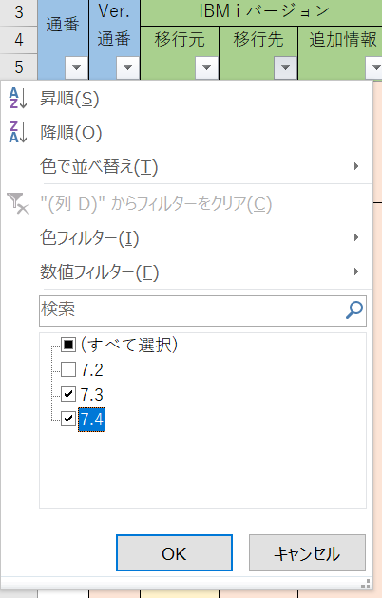

次に、選択された変更項目を評価し、要否～影響度を入力します。
 | 要否：調査・対応が必要な場合は「要」、不要な場合はブランク。「不要」の選択も可能。
 | 影響度：インフラ、アプリ、それぞれの影響度を「大」「中」「小」から選択、対象外はブランク
 | ※ 選択を取り消す場合は削除(Delete)キーで消してください。

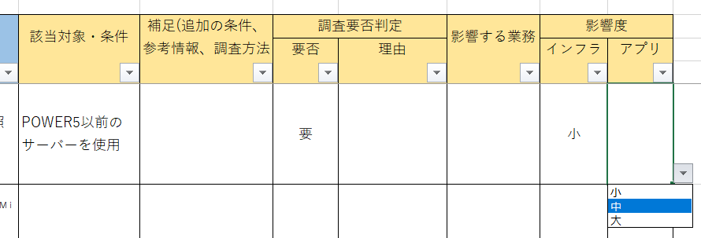

・カテゴリーで使用していない製品や機能を除外すれば効率よく調査が進められるでしょう。
・「該当対象・条件」「補足(追加の条件、参考情報、調査方法など)」は元資料(プログラム資料説明書/Memorandum to Users)に記載されたものではありません。
影響調査の参考としてのコメントです。補足内で「7.2-34を参照」のように記載されている場合、7.2が「移行先」、34が「Ver.連番」を示します。
・元資料は新しいバージョン発表時に一度だけ提供されます。その後の更新情報は、基本、英語版に対してのみ不定期に追加されます。

全てを入力し終えたら、最下行の集計を確認します。
「項目数」にはフィルター後の項目がカウントされます。

参考-関連リンク
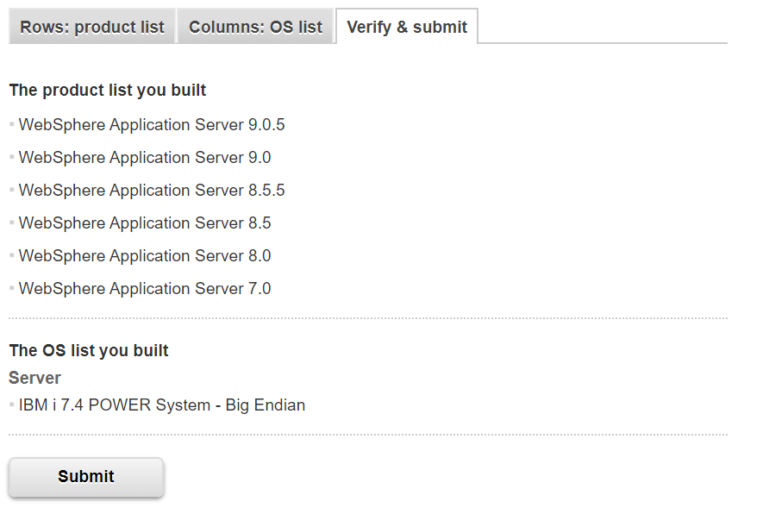
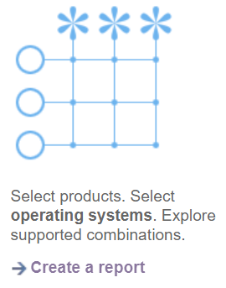
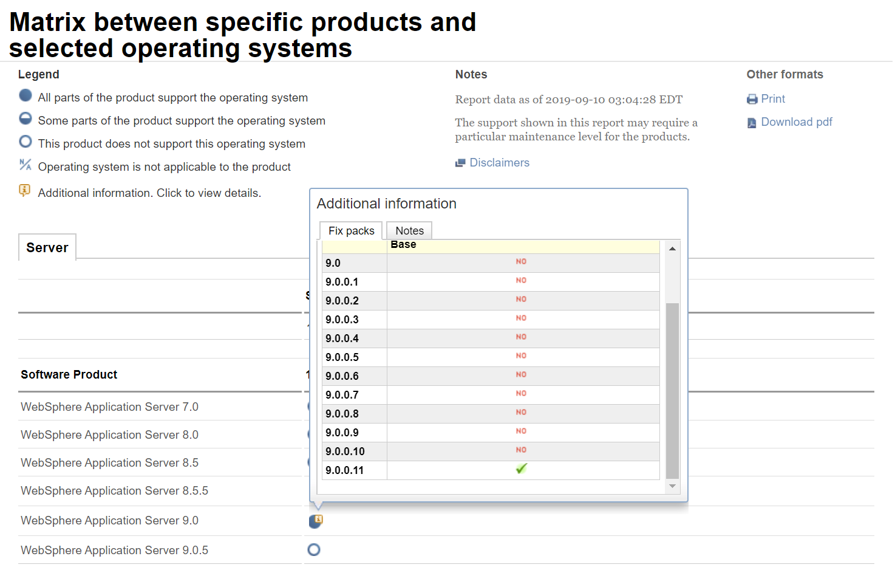
 |  |  |  |  |  |  | 2022/5/25 作成
関連リンク (緑字は英文です) |  |  |  |  | ※ 最新バージョン以外は更新していません。

・Planning
https://www.ibm.com/support/pages/planning

・7.5関連
「IBM i Memo to Users Version 7.5」 7.5情報(英語版。随時更新)
https://www.ibm.com/docs/en/i/7.5?topic=users-pdf-file-memorandum
「IBM i プログラム資料説明書 バージョン7.5」 7.5情報(日本語版。基本的に更新されない)
https://www.ibm.com/docs/ja/i/7.5?topic=users-pdf-file-memorandum
発表レター 「IBM i 7.5 および IBM i ポートフォリオはイノベーションを継続するための強力な基盤を提供します」
https://www.ibm.com/common/ssi/cgi-bin/ssialias?infotype=an&subtype=ca&appname=gpateam&supplier=760&letternum=JAJPJP22-0088
「IBM i 7.5 - Base Enhancements」
https://www.ibm.com/support/pages/ibm-i-75-base-enhancements

・7.4関連
「IBM i Memo to Users Version 7.4」 7.4情報(英語版。随時更新)
https://www.ibm.com/support/knowledgecenter/en/ssw_ibm_i_74/rzaq9/rzaq9.pdf
「IBM i プログラム資料説明書 バージョン7.4」 7.4情報(日本語版。基本的に更新されない)
https://www.ibm.com/support/knowledgecenter/ja/ssw_ibm_i_74/rzaq9/rzaq9.pdf
発表レター 「IBM i 7.4 および IBM i ポートフォリオは継続した機能改善のための強力な基盤を提供します」
https://www-01.ibm.com/common/ssi/cgi-bin/ssialias?infotype=an&subtype=ca&appname=gpateam&supplier=760&letternum=JAJPJP19-0254
「IBM i 7.4 - Base Enhancements」
https://www.ibm.com/developerworks/community/wikis/home?lang=en#!/wiki/IBM%20i%20Technology%20Updates/page/IBM%20i%207.4%20-%20Base%20Enhancements

・7.3関連
「IBM i Memo to Users Version 7.3」 7.3情報(英語版。随時更新)
https://www.ibm.com/support/knowledgecenter/en/ssw_ibm_i_73/rzaq9/rzaq9.pdf
「IBM i プログラム資料説明書 バージョン7.3」 7.3情報(日本語版。基本的に更新されない)
https://www.ibm.com/support/knowledgecenter/ja/ssw_ibm_i_73/rzaq9/rzaq9.pdf
発表レター 「IBM i 7.3 が提供する、データベースおよびセキュリティーに関する重要なクライアント価値ならびにアナリティクスやモバイル・コンピューティングなどの業界最先端のワークロードのサポート」
https://www-01.ibm.com/common/ssi/printableversion.wss?docURL=/common/ssi/rep_ca/1/760/JAJPJP16-0181/index.html&request_locale=jp
「IBM i 7.3 - Base Enhancements」
https://www.ibm.com/developerworks/community/wikis/home?lang=en#!/wiki/IBM%20i%20Technology%20Updates/page/IBM%20i%207.3%20-%20Base%20Enhancements

・7.2関連
「ソフトウェアの営業活動終了およびサポートの終了: IBM i 7.2 関連のプログラムおよびサービス」
https://www-01.ibm.com/common/ssi/ShowDoc.wss?docURL=/common/ssi/rep_ca/0/760/JAJPJP19-0450/index.html&request_locale=en
「IBM i Memo to Users Version 7.2」 7.2情報(英語版。随時更新)
http://www-01.ibm.com/support/knowledgecenter/ssw_ibm_i_72/rzaq9/rzaq9.pdf?lang=en
「IBM i プログラム資料説明書 バージョン7.2」 7.2情報(日本語版。基本的に更新されない)
http://www-01.ibm.com/support/knowledgecenter/ssw_ibm_i_72/rzaq9/rzaq9.pdf
発表レター 「IBM i 7.2 - 効率的で回復力のある、ビジネス向けプラットフォーム」
http://www-01.ibm.com/common/ssi/ShowDoc.wss?docURL=/common/ssi/rep_ca/9/760/JAJPJP14-0189/index.html&lang=en&request_locale=jp
「IBM i 7.2 - Base Enhancements」 7.2のハイライト
https://www.ibm.com/developerworks/community/wikis/home?lang=en#!/wiki/IBM%20i%20Technology%20Updates/page/IBM%20i%207.2%20-%20Base%20Enhancements

・TR関連
「IBM i Technology Refresh」 TRレベルの確認
http://www-947.ibm.com/systems/support/i/planning/techrefresh/i71.html
「IBM i Technology Updates」
https://www.ibm.com/developerworks/community/wikis/home?lang=en#!/wiki/IBM%20i%20Technology%20Updates/page/IBM%20i%20Technology%20Updates
「IBM i Functional Enhancements Details」 時系列でのTR一覧
https://www.ibm.com/developerworks/community/wikis/home?lang=en#!/wiki/IBM%20i%20Technology%20Updates/page/IBM%20i%20Functional%20Enhancements%20Details
「新PTFグループ Technology Refresh plus Recommended Groups 提供開始のお知らせ」
https://www.ibm.com/support/pages/%E6%96%B0ptf%E3%82%B0%E3%83%AB%E3%83%BC%E3%83%97-technology-refresh-plus-recommended-groups-%E6%8F%90%E4%BE%9B%E9%96%8B%E5%A7%8B%E3%81%AE%E3%81%8A%E7%9F%A5%E3%82%89%E3%81%9B

・サポート期間など

「Support Lifecycle」 製品/バージョンごとのGA/EOS日付け
http://www-01.ibm.com/software/support/ibmi/lifecycle/

・クライアントのサポート

「IBM Host Access Client Package V14.0 は、管理操作構造の効率化、アップデートのインストール、64 ビット PCOMM アーキテクチャー、HOD クライアント用の組み込み JRE の合理化、およびセキュリティー層のパフォーマンス向上を実現します」
https://www-01.ibm.com/common/ssi/ShowDoc.wss?docURL=/common/ssi/rep_ca/2/760/JAJPJP19-0322/index.html&request_locale=ja
「5724-I20 IBM Host Access Client Package V14.0」
https://www-01.ibm.com/common/ssi/ShowDoc.wss?docURL=/common/ssi/rep_sm/0/897/ENUS5724-I20/index.html&request_locale=en

Program Number | VRM | Announced | Available | Marketing Withdrawn | Service Discontinued
5724-I20 | 14.00.00 | 2019-05-14 | 2019-05-16 | - | - | IBM Host Access Client Package for Multiplatforms V14.0.0 (5724-I20)
5724-I20 | 13.00.00 | 2017-11-07 | 2017-11-16 | - | -
5724-I20 | 12.00.00 | 2016-02-22 | 2016-02-26 | - | -
5724-I20 | 07.00.00 | 2009-10-20 | 2009-11-09 | 2017-09-30 | 2017-09-30
5724-I20 | 06.00.00 | 2006-07-25 | 2006-09-08 | - | 2012-04-30
5724-I20 | 05.00.00 | 2004-09-28 | 2004-09-30 | 2007-03-14 | 2008-04-30
5724-I21 | 14.00.00 | 2019-05-14 | 2019-05-16 | - | - | IBM Host Access Client Package for iSeries V14.0.0 (5724-I21)
5724-I21 | 13.00.00 | 2017-11-07 | 2017-11-16 | - | -
5724-I21 | 12.00.00 | 2016-02-22 | 2016-02-26 | - | -
5724-I21 | 07.00.00 | 2009-10-20 | 2009-11-09 | 2017-09-15 | 2017-09-30
5724-I21 | 06.00.00 | 2006-07-25 | 2006-09-08 | - | 2012-04-30
5724-I21 | 05.00.00 | 2004-09-28 | 2004-09-30 | 2007-03-14 | 2008-04-30

Matrix between specific products and selected operating systems
https://www.ibm.com/software/reports/compatibility/clarity/softwareOsMatrix.html

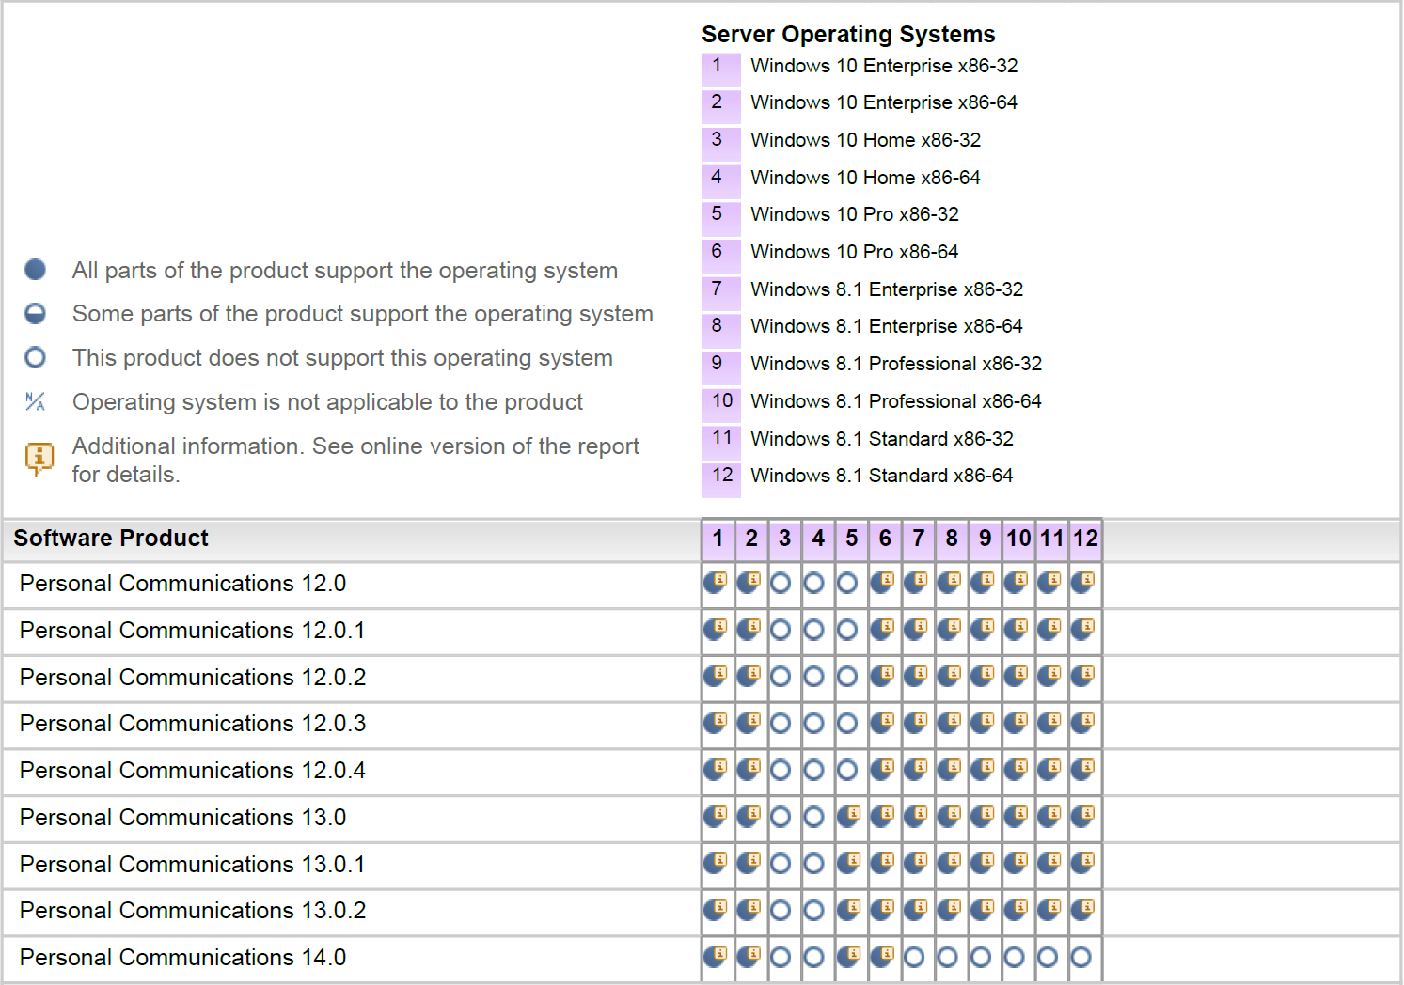

・WASのサポート

https://www.ibm.com/software/reports/compatibility/clarity/index.html

